2.3
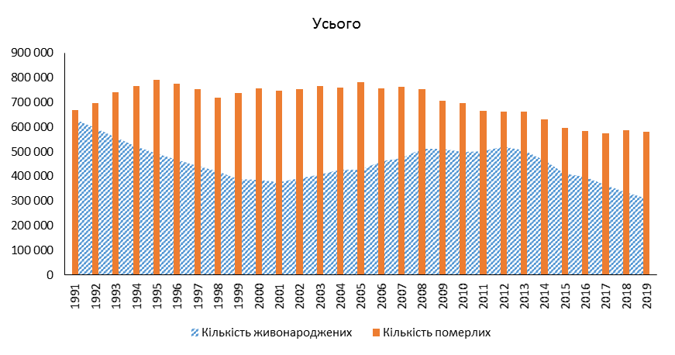
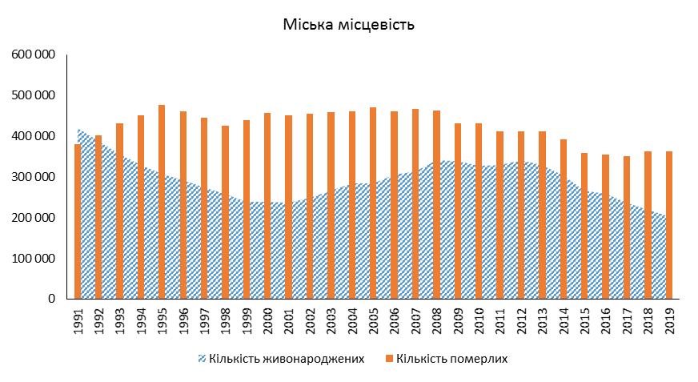
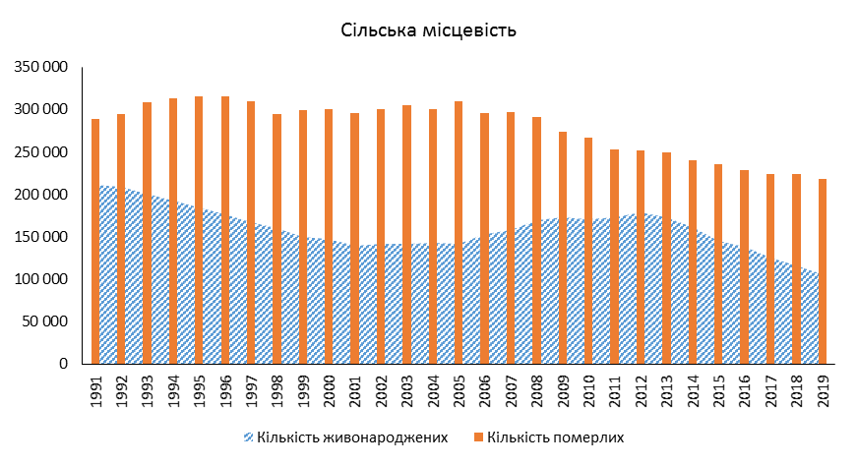
2.3. Кількість живонароджених і померлих у 1991-2019 роках
Number of live-births and deaths in 1991-2019

